Foglio1
La formula non corrisponde al grafico riportato in McCormik!!!

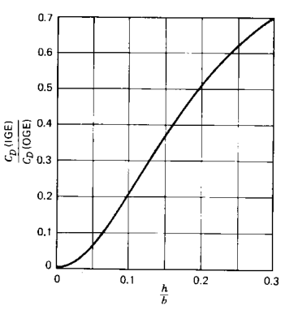
h/b | Delta CDg
0 | 0
0.02 | 0.092888243832
0.04 | 0.29057888763
0.06 | 0.47960033306
0.08 | 0.62098241358
0.1 | 0.7191011236
0.12 | 0.78661659269
0.14 | 0.83382079234
0.16 | 0.8676127939
0.18 | 0.8924083319
0.2 | 0.91103202847
0.22 | 0.92531963198
0.24 | 0.93649019409
0.26 | 0.94537190805
0.28 | 0.95254005619
0.3 | 0.95840266223

h/b | Delta CDg | Graph McCormick
0.008987581 | 0.0037503967 | 0.0033914404158
0.017975163 | 0.0075007933 | 0.0078369899229 | ATR 72
0.027441686 | 0.020362347 | 0.018539864609
0.036355097 | 0.03206632 | 0.033358040399 | h | b | b eff = pi*b/4 | h/b eff | Delta CDg
0.03966319 | 0.04014804 | 0.039865096472 | 4 | 27.055 | 21.248947311 | 0.18824461944 | 0.48904637311
0.042981874 | 0.047093533 | 0.046882173623
0.048523616 | 0.057533134 | 0.059595397252
0.05236363 | 0.06904489 | 0.069064883238
0.05897981 | 0.08520833 | 0.086488057395
0.0649899 | 0.10589531 | 0.10336203207
0.07107416 | 0.11862872 | 0.12128783426
0.076531135 | 0.13815811 | 0.13796105026
0.08093485 | 0.14969122 | 0.15175371569
0.0852856 | 0.16690546 | 0.16562375233
0.0885619 | 0.17839587 | 0.17620069464
0.09292324 | 0.19447388 | 0.19042272642
0.10008194 | 0.21293111 | 0.21402304797
0.10334765 | 0.22555774 | 0.22485849702
0.107177064 | 0.23820572 | 0.23759376935
0.11100648 | 0.2508537 | 0.25034128765
0.11592094 | 0.2680893 | 0.2666881291
0.11977155 | 0.27846482 | 0.27946430864
0.1246966 | 0.2945642 | 0.29573643778
0.12961106 | 0.31179976 | 0.31186811512
0.13507862 | 0.33019295 | 0.32965836037
0.14057799 | 0.34517744 | 0.34735313352
0.14547125 | 0.3646855 | 0.3629062282
0.15264054 | 0.38200653 | 0.38532996436
0.1548106 | 0.39118174 | 0.39202588368
0.16028878 | 0.4084387 | 0.408728618
0.16630946 | 0.42798945 | 0.426738909
0.17290445 | 0.44642535 | 0.44603081929
0.17676565 | 0.45566463 | 0.45710673875
0.18114819 | 0.4694702 | 0.4694773211
0.18555191 | 0.4810033 | 0.48168892622
0.18881762 | 0.49362993 | 0.4906012076
0.19823116 | 0.51217264 | 0.51559543542
0.20039064 | 0.52248406 | 0.52118159395
0.20477317 | 0.53628963 | 0.53234691605
0.21088922 | 0.54561436 | 0.54754091609
0.21473983 | 0.5559899 | 0.55687239247
0.21859044 | 0.5663654 | 0.56602038875
0.22189853 | 0.57444715 | 0.57373135506
0.22744027 | 0.5848867 | 0.5863375534
0.2318228 | 0.5986923 | 0.59602595629
0.23735395 | 0.6102681 | 0.60789110975
0.24621437 | 0.62765324 | 0.62602550845
0.25177732 | 0.6358204 | 0.63683760239
0.26010582 | 0.64977545 | 0.65214737238
0.2673069 | 0.66368777 | 0.66447986888
0.27396548 | 0.6753063 | 0.67507691311
0.28177264 | 0.6846951 | 0.68642860368
0.28510192 | 0.69050443 | 0.6908899845
0.28953746 | 0.69862884 | 0.69645641349
0.2928985 | 0.7010294 | 0.70037225521

